sume_euro_1023_graf
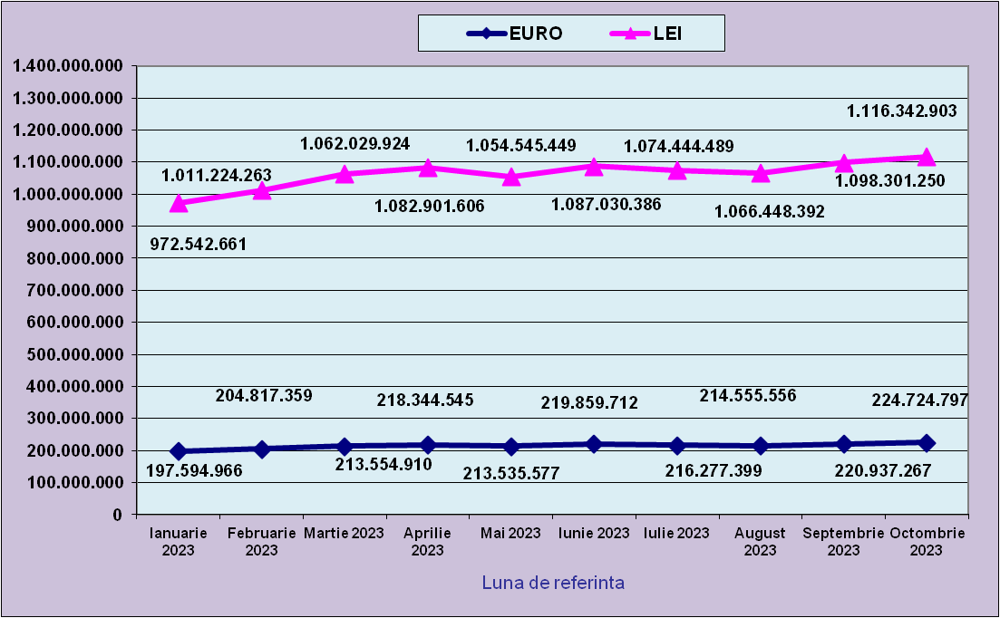
 | Ianuarie 2023 | Februarie 2023 | Martie 2023 | Aprilie 2023 | Mai 2023 | Iunie 2023 | Iulie 2023 | August 2023 | Septembrie 2023 | Octombrie 2023
EURO | 197,594,966 | 204,817,359 | 213,554,910 | 218,344,545 | 213,535,577 | 219,859,712 | 216,277,399 | 214,555,556 | 220,937,267 | 224,724,797
LEI | 972,542,661 | 1,011,224,263 | 1,062,029,924 | 1,082,901,606 | 1,054,545,449 | 1,087,030,386 | 1,074,444,489 | 1,066,448,392 | 1,098,301,250 | 1,116,342,903
curs EURO | 4.9219 | 4.9372 | 4.9731 | 4.9596 | 4.9385 | 4.9442 | 4.9679 | 4.9705 | 4.9711 | 4.9676
 | 1Euro 4,9219 BNR 20/03/2023) | 1Euro 4,9372 BNR 18/04/2023) | 1Euro 4,9731 BNR 18/05/2023) | 1Euro 4,9596 BNR 19/06/2023) | 1Euro 4,9385 BNR 18/07/2023) | 1Euro 4,9442 BNR 18/08/2023) | 1Euro 4,9679 BNR 18/09/2023) | 1Euro 4,9705 BNR 18/10/2023) | 1Euro 4,9711 BNR 17/11/2023) | 1Euro 4,9676 BNR 18/12/2023)

evolutie_rp_1023_graf
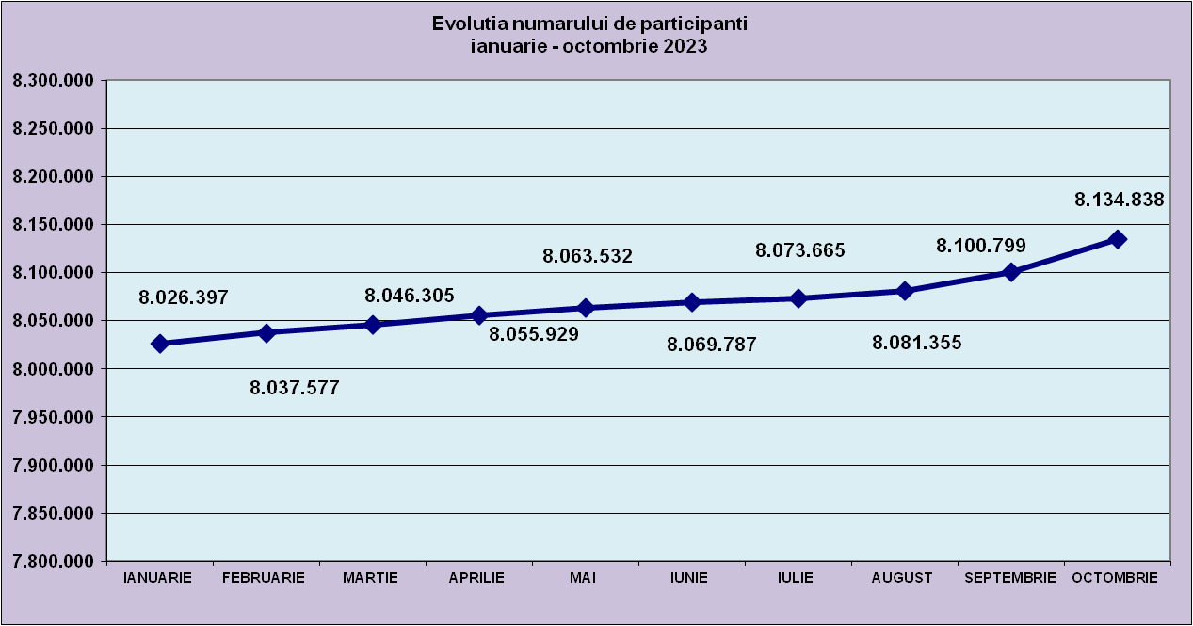
IANUARIE | FEBRUARIE | MARTIE | APRILIE | MAI | IUNIE | IULIE | AUGUST | SEPTEMBRIE | OCTOMBRIE
8,026,397 | 8,037,577 | 8,046,305 | 8,055,929 | 8,063,532 | 8,069,787 | 8,073,665 | 8,081,355 | 8,100,799 | 8,134,838

evolutie_aleatorii_1023_graf
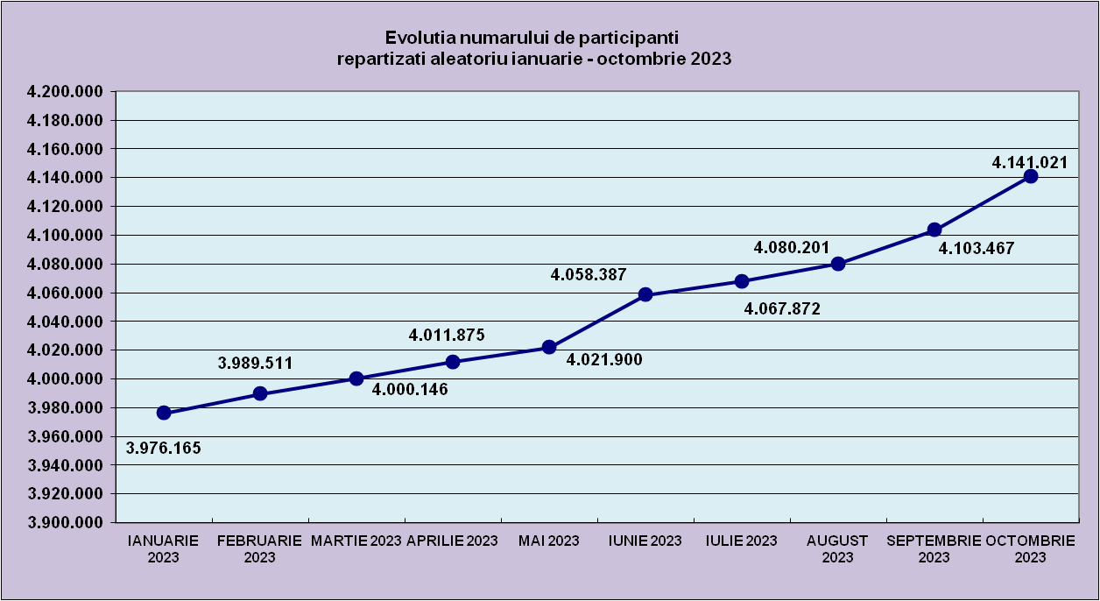
IANUARIE 2023 | FEBRUARIE 2023 | MARTIE 2023 | APRILIE 2023 | MAI 2023 | IUNIE 2023 | IULIE 2023 | AUGUST 2023 | SEPTEMBRIE 2023 | OCTOMBRIE 2023
3,976,165 | 3,989,511 | 4,000,146 | 4,011,875 | 4,021,900 | 4,058,387 | 4,067,872 | 4,080,201 | 4,103,467 | 4,141,021

Sheet2
Repartizarea pe sexe a participantilor la luna de referinta OCTOMBRIE 2023
femei | 3,905,022
barbati | 4,229,816

Sheet3
Situatie centralizatoare privind repartizarea pe sexe si categorii de varsta a participantilor aferente lunii de referinta OCTOMBRIE 2023
 | 15-25 ani 25-35 ani 35-45 ani peste 45 de ani
15-25 ani | 774,078
25-35 ani | 2,052,251
35-45 ani | 2,801,683
peste 45 de ani | 2,506,826

